Solicitud gráfica
 | Área: | Matemáticas |  |  | Fecha:
 | Grado: | 8
 | Título del tema: | Expresiones y operaciones algebraicas |  |  | ¿Cuaderno de estudio o recurso? | Recurso
 | Editor: | Josué Malagón |  |  | Motor del recurso | M7A

 | Código guión o recurso: | MA_08_02_CO_REC20 | ← Para determinar este código, visite la hoja de Ayuda
 |  |  |  |  | ESPECIFICACIÓN DE ARCHIVOS A ENTREGAR
Núm. | Archivo Shutterstock o ruta en web | Imagen para: | Tipo | Formato | Nombre imagen SMALL | Tamaño imagen SMALL | Nombre imagen ZOOM | Tamaño imagen ZOOM | Descripción | Observaciones
IMG01 | Ver observaciones | Recurso M7A | Ilustración | Horizontal | MA_08_02_CO_REC20_IMG01n.png | 286 x 286 px | MA_08_02_CO_REC20_IMG01a.png | 500 x 500 px | 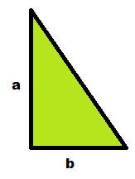 | las letras deben ser cursivas
IMG02 | Ver observaciones | Recurso M7A | Ilustración | Horizontal | MA_08_02_CO_REC20_IMG02n.png | 286 x 286 px | MA_08_02_CO_REC20_IMG02a.png | 500 x 500 px | 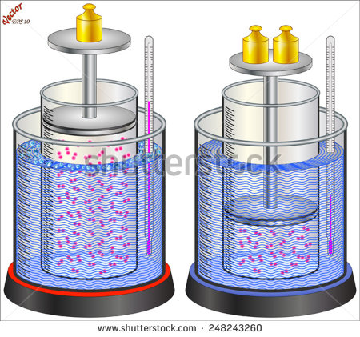 | ilustración de un embolo en dos posiciones en la que se indica como al disminuir el volumen aumenta la densidad de las partículas al interior del embolo.
IMG03 | Ver observaciones | Recurso M7A |  |  | MA_08_02_CO_REC20_IMG03n.png | 286 x 286 px | MA_08_02_CO_REC20_IMG03a.png | 500 x 500 px | 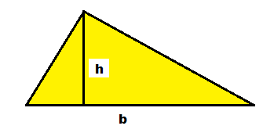 | triángulo en el que se indica cuál es la base y la altura del mismo.
IMG04 | Ver observaciones | Recurso M7A | Ilustración | Horizontal | MA_08_02_CO_REC20_IMG04n.png | 286 x 286 px | MA_08_02_CO_REC20_IMG04a.png | 500 x 500 px | 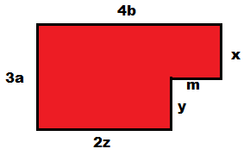 | las letras deben ser cursivas

